DR44-AT
NE MODIFIEZ QUE LES CASES SURLIGNEES EN JAUNE
Air Intervention FR MF 179 | RAPPORT DE PESEE DU |  |  | 2024-04-19
Aéronef concerné: DR400-140 / F-GCAT/ N°1436
Masse maxi 1000 kg
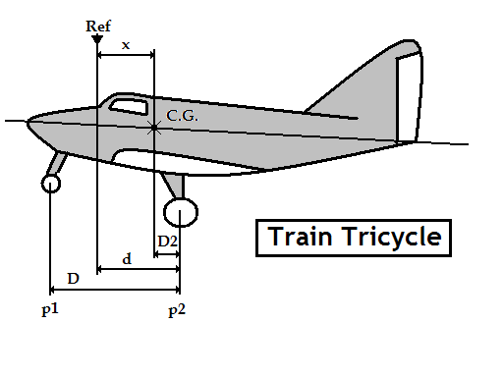 |  | Mise à niveau: | Longeron sup de fuselage
 |  | Référence: | Bord d'attaque de l'aile
 |  | d = | 0.837
 |  | D = | 1.655
 |  | Distance du C.G | Formule | Résultat
 |  | aux roues principales | D2 = [( p1 x D ) / M] | 0.553
 |  | à la référence | X = d-D2 | 0.284
CORRECTION | Masse(kg) | Moment | Masse à vide (Kg)
Masse mesurée | 590 | 167.795 | Position | Masse nette (Kg)
Carburant Principal | 0 | 0.000 | Roue Gauche | 196
Carburant Ailes | 0 | 0.000 | Roue Droite | 197
Carburant supplémentaire | 0 | 0.000 | Roue avant (P1) | 197
Masse à vide corrigée | 590 | 167.795 | Masse mesurée | 590
 | Litres | Masse (kg) | Bras de levier (m) | Moment (m.kg)
Avion vide |  | 590.000 | 0.284 | 167.795
Equipage |  | 154.000 | 0.410 | 63.140
Passagers |  | 154.000 | 1.190 | 183.260
Bagages |  | 10.000 | 1.900 | 19.000
Carburant Principal | 110 | 79.200 | 1.120 | 88.704
Carburant arrière | 0 | 0.000 | 1.610 | 0.000
Carburant supplémentaire |  |  | 0.000
Total départ |  | 987.200 | 0.529 | 521.899

Visa:
(limites d'impression)
Attention : les pesées ne sont pas toujours faîtes dans les mêmes conditions
Ici l'avion "vide" ne contient que ses instruments et son huile, pas d'essence.

Pour éviter la destruction intempestive des formules, cette feuille est "protégée"
Pour supprimer cette protection faire : "Outils", "Protection", "Ôter la protection de la feuille"

 | Zone de travail ; ne pas toucher
 | zones à saisir
 |  | Bras de levier | Masse
 | Avion type | DR400-140
 | Avion immat | F-GCAT
 | Date pesée | 2024-04-19
 | N° série | 1436
 | Niveau | Longeron sup de fuselage
 | Réf | Bord d'attaque de l'aile
 | d | 0.837
 | D | 1.655
 | Roue G | 196
 | Roue D | 197
 | Roue AV | 197
Pesée | Ex Pesée | 2016-02-15 | 583.000 kg
 | AV bas | 0.210 | 500.000 kg
 | AV haut | 0.210 | 750.000 kg
 | MOYEN | 0.430 | 1000.000 kg
 | AR haut | 0.560 | 1000.000 kg
 | AR bas | 0.560 | 500.000 kg
 | Calcul | 0.529 | 987 kg
 | Poids max |  | 1,000 kg
 | Passagers AV | 0.410
 | Passagers AR | 1.190
 | Bagages | 1.900
 | Ess Principal | 1.120
 | Ess Arr | 1.610
 | Ess Supp

